App MODELE
 |  |  | SMBA Apport en Mm3
 |  |  | sept | oct | nov | déc | janv | févr | mars | avr | mai | juin | juil | août | Total Annee
1939 | - | 40 |  |  |  |  |  |  |  |  |  |  |  |  |  | Supérficie
1940 | - | 41 |  |  |  |  |  |  |  |  |  |  |  |  |  | 189.42
1941 | - | 42
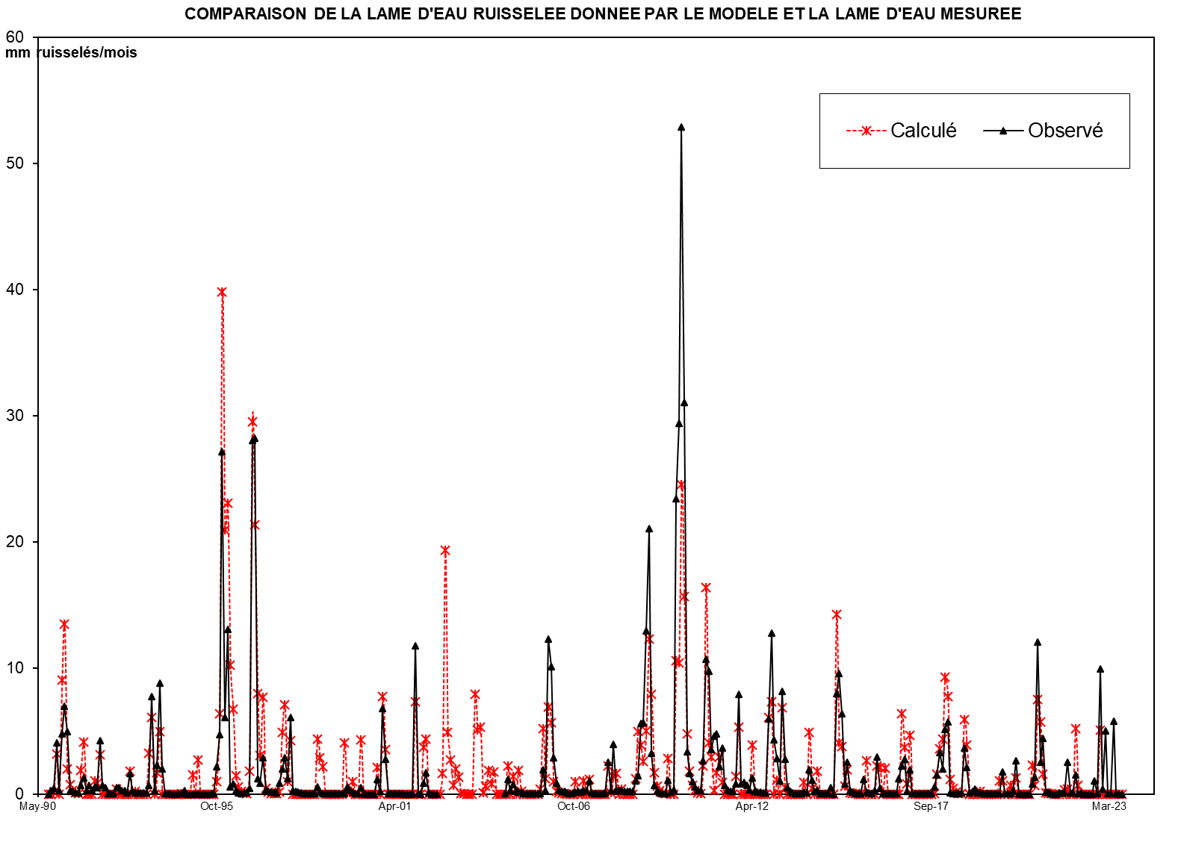
1942 | - | 43
1943 | - | 44
1944 | - | 45
1945 | - | 46
1946 | - | 47
1947 | - | 48
1948 | - | 49
1949 | - | 50
1950 | - | 51
1951 | - | 52
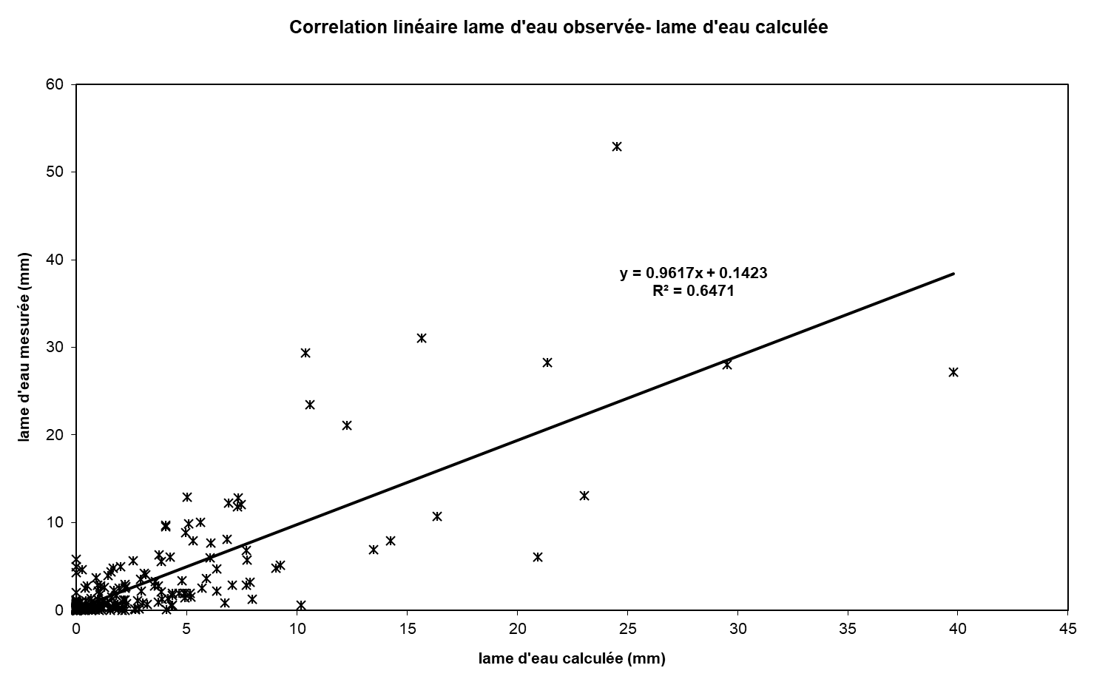
1952 | - | 53
1953 | - | 54
1954 | - | 55
1955 | - | 56
1956 | - | 57
1957 | - | 58
1958 | - | 59
1959 | - | 60
1960 | - | 61
1961 | - | 62
1962 | - | 63
1963 | - | 64
1964 | - | 65
1965 | - | 66
1966 | - | 67
1967 | - | 68
1968 | - | 69
1969 | - | 70
1970 | - | 71
1971 | - | 72
1972 | - | 73
1973 | - | 74
1974 | - | 75
1975 | - | 76
1976 | - | 77
1977 | - | 78
1978 | - | 79
1979 | - | 80
1980 | - | 81
1981 | - | 82
1982 | - | 83
1983 | - | 84
1984 | - | 85
1985 | - | 86
1986 | - | 87
1987 | - | 88
1988 | - | 89
1989 | - | 90
1990 | - | 91 | 0.000 | 0.000 | 0.000 | 0.484 | 0.000 | 2.289 | 2.949 | 0.838 | 0.318 | 0.121 | 0.046 | 0.017 | 7.062
1991 | - | 92 | 0.254 | 0.663 | 0.001 | 0.000 | 0.000 | 0.103 | 0.069 | 0.472 | 0.000 | 0.000 | 0.000 | 0.000 | 1.563
1992 | - | 93 | 0.000 | 0.000 | 0.000 | 0.000 | 0.000 | 0.000 | 0.240 | 0.000 | 0.000 | 0.000 | 0.000 | 0.000 | 0.240
1993 | - | 94 | 0.000 | 0.494 | 1.282 | 0.102 | 0.258 | 1.059 | 0.095 | 0.036 | 0.014 | 0.005 | 0.002 | 0.001 | 3.348
1994 | - | 95 | 0.000 | 0.000 | 0.000 | 0.000 | 0.000 | 0.189 | 0.000 | 0.399 | 0.000 | 0.000 | 0.000 | 0.000 | 0.589
1995 | - | 96 | 0.000 | 0.000 | 0.093 | 1.266 | 7.306 | 3.802 | 3.958 | 1.742 | 1.199 | 0.291 | 0.111 | 0.042 | 19.810
1996 | - | 97 | 0.016 | 0.006 | 0.242 | 5.678 | 4.068 | 1.733 | 0.659 | 1.509 | 0.158 | 0.060 | 0.023 | 0.009 | 14.159
1997 | - | 98 | 0.003 | 0.001 | 0.797 | 1.710 | 0.409 | 0.983 | 0.114 | 0.043 | 0.016 | 0.006 | 0.002 | 0.001 | 4.086
1998 | - | 99 | 0.000 | 0.000 | 0.000 | 0.750 | 0.571 | 0.446 | 0.052 | 0.020 | 0.007 | 0.003 | 0.001 | 0.000 | 1.850
1999 | - | 00 | 0.000 | 0.650 | 0.000 | 0.000 | 0.089 | 0.000 | 0.000 | 0.692 | 0.000 | 0.000 | 0.000 | 0.000 | 1.431
2000 | - | 01 | 0.000 | 0.299 | 0.000 | 1.697 | 1.052 | 0.190 | 0.072 | 0.027 | 0.010 | 0.004 | 0.002 | 0.001 | 3.355
2001 | - | 02 | 0.000 | 0.000 | 0.000 | 1.520 | 0.110 | 0.042 | 0.600 | 0.752 | 0.021 | 0.008 | 0.003 | 0.001 | 3.057
2002 | - | 03 | 0.000 | 0.000 | 0.000 | 0.000 | 0.000 | 0.000 | 0.000 | 0.000 | 0.000 | 0.000 | 0.000 | 0.000 | 0.000
2003 | - | 04 | 0.000 | 0.000 | 0.000 | 0.000 | 0.000 | 0.000 | 0.000 | 0.000 | 0.000 | 0.000 | 0.000 | 0.000 | 0.000
2004 | - | 05 | 0.004 | 0.218 | 0.050 | 0.143 | 0.047 | 0.030 | 0.035 | 0.004 | 0.005 | 0.004 | 0.004 | 0.003 | 0.548
2005 | - | 06 | 0.003 | 0.003 | 0.367 | 0.047 | 2.325 | 1.909 | 0.545 | 0.167 | 0.060 | 0.041 | 0.035 | 0.022 | 5.525
2006 | - | 07 | 0.009 | 0.020 | 0.025 | 0.037 | 0.033 | 0.051 | 0.051 | 0.202 | 0.014 | 0.006 | 0.005 | 0.005 | 0.458
2007 | - | 08 | 0.004 | 0.017 | 0.473 | 0.056 | 0.749 | 0.064 | 0.048 | 0.049 | 0.045 | 0.039 | 0.040 | 0.036 | 1.620
2008 | - | 09 | 0.198 | 0.275 | 1.060 | 1.071 | 2.447 | 3.991 | 0.608 | 0.134 | 0.050 | 0.013 | 0.007 | 0.007 | 9.860
2009 | - | 10 | 0.204 | 0.027 | 0.060 | 4.440 | 5.569 | 10.023 | 5.885 | 0.631 | 0.311 | 0.184 | 0.106 | 0.048 | 27.487
2010 | - | 11 | 0.055 | 0.505 | 2.022 | 1.843 | 0.663 | 0.873 | 0.902 | 0.407 | 0.696 | 0.126 | 0.059 | 0.037 | 8.188
2011 | - | 12 | 0.037 | 0.154 | 1.499 | 0.149 | 0.177 | 0.133 | 0.069 | 0.243 | 0.054 | 0.030 | 0.025 | 0.022 | 2.592
2012 | - | 13 | 0.019 | 1.130 | 2.421 | 0.815 | 0.529 | 0.201 | 1.539 | 0.523 | 0.092 | 0.036 | 0.023 | 0.012 | 7.340
2013 | - | 14 | 0.010 | 0.009 | 0.025 | 0.019 | 0.371 | 0.208 | 0.039 | 0.069 | 0.012 | 0.009 | 0.009 | 0.008 | 0.787
2014 | - | 15 | 0.099 | 0.001 | 1.504 | 1.810 | 1.205 | 0.152 | 0.473 | 0.051 | 0.031 | 0.008 | 0.004 | 0.003 | 5.339
2015 | - | 16 | 0.220 | 0.028 | 0.019 | 0.008 | 0.052 | 0.552 | 0.086 | 0.006 | 0.005 | 0.003 | 0.002 | 0.002 | 0.984
2016 | - | 17 | 0.002 | 0.227 | 0.419 | 0.524 | 0.041 | 0.361 | 0.008 | 0.005 | 0.004 | 0.004 | 0.004 | 0.004 | 1.604
2017 | - | 18 | 0.003 | 0.001 | 0.105 | 0.292 | 0.627 | 0.372 | 0.976 | 1.079 | 0.017 | 0.009 | 0.008 | 0.006 | 3.497
2018 | - | 19 | 0.022 | 0.692 | 0.395 | 0.022 | 0.044 | 0.073 | 0.017 | 0.017 | 0.010 | 0.008 | 0.005 | 0.004 | 1.310
2019 | - | 20 | 0.002 | 0.002 | 0.003 | 0.337 | 0.010 | 0.002 | 0.002 | 0.055 | 0.500 | 0.002 | 0.001 | 0.000 | 0.917
2020 | - | 21 | 0.000 | 0.000 | 0.147 | 0.256 | 2.284 | 0.479 | 0.836 | 0.027 | 0.029 | 0.005 | 0.000 | 0.000 | 4.064
2021 | - | 22 | 0.015 | 0.015 | 0.023 | 0.483 | 0.021 | 0.018 | 0.289 | 0.011 | 0.020 | 0.001 | 0.000 | 0.000 | 0.896
2022 | - | 23 | 0.000 | 0.194 | 0.003 | 1.875 | 0.074 | 0.946 | 0.007 | 0.003 | 1.097 | 0.003 | 0.000 | 0.000 | 4.201
2023 | - | 24
2024 | - | 25 |  |  |  |  |  |  |  |  |  |  |  |  |  | 0

M |  |  | 0.021 | 0.163 | 0.186 | 1.016 | 1.066 | 0.833 | 0.677 | 0.502 | 0.134 | 0.038 | 0.015 | 0.006 | 4.658
S |  |  | 0.070 | 0.266 | 0.398 | 1.564 | 2.176 | 1.156 | 1.267 | 0.589 | 0.333 | 0.084 | 0.032 | 0.012 | 5.899
MIN |  |  | 0.000 | 0.000 | 0.000 | 0.000 | 0.000 | 0.000 | 0.000 | 0.000 | 0.000 | 0.000 | 0.000 | 0.000 | 0.000
MAX |  |  | 0.254 | 0.663 | 1.282 | 5.678 | 7.306 | 3.802 | 3.958 | 1.742 | 1.199 | 0.291 | 0.111 | 0.042 | 19.810

X-Y
Correlation linéaire lame d'eau observée- lame d'eau calculée
0.00 | 0.0073381759417
0.00 | 0.26056000844
0.00 | 0.42889995504
2.56 | 4.0849544492
0.00 | 0.26461243396
12.08 | 4.7933622401
15.57 | 6.942900166
4.42 | 4.9520639855
1.68 | 0.30283666386
0.64 | 0.20119745082
0.24 | 0.11960131535
0.09 | 0.098134412593
1.34 | 0.69373143902
3.50 | 1.3025809922
0.01 | 0.28323168635
0.00 | 0.716950742
0.00 | 0.26439338393
0.54 | 0.54882984543
0.36 | 0.54039641935
2.49 | 4.2194511665
0.00 | 0.69701718945
0.00 | 0.53919164419
0.00 | 0.053776781901
0.00 | 0.051476756606
0.00 | 0.052024381676
0.00 | 0.51871046656
0.00 | 0.49220541316
0.00 | 0.29593658798
0.00 | 0.2516884823
0.00 | 0.069657908939
1.26 | 1.6458323862
0.00 | 0.24796463182
0.00 | 0.077434184937
0.00 | 0.073600809445
0.00 | 0.075134159642
0.00 | 0.073272234403
0.00 | 0.074915109614
2.61 | 0.68255988759
6.77 | 7.7063990389
0.54 | 0.26165525858
1.36 | 2.2839251181
5.59 | 8.8249780075
0.50 | 2.0192031591
0.19 | 0.061772107927
0.07 | 0.026395528387
0.03 | 0.013033476673
0.01 | 0.0033952754357
0.00 | 0.0037238504779
0.00 | 0.021357377741
0.00 | 0.027709828556
...

SUIVIE
COMPARAISON DE LA LAME D'EAU RUISSELEE DONNEE PAR LE MODELE ET LA LAME D'EAU MESUREE
 | Calculé | Observé
Sep-90 | 0.00 | 0.0073381759417
Oct-90 | 0.00 | 0.26056000844
Nov-90 | 0.00 | 0.42889995504
Dec-90 | 2.56 | 4.0849544492
Jan-91 | 0.00 | 0.26461243396
Feb-91 | 12.08 | 4.7933622401
Mar-91 | 15.57 | 6.942900166
Apr-91 | 4.42 | 4.9520639855
May-91 | 1.68 | 0.30283666386
Jun-91 | 0.64 | 0.20119745082
Jul-91 | 0.24 | 0.11960131535
Aug-91 | 0.09 | 0.098134412593
Sep-91 | 1.34 | 0.69373143902
Oct-91 | 3.50 | 1.3025809922
Nov-91 | 0.01 | 0.28323168635
Dec-91 | 0.00 | 0.716950742
Jan-92 | 0.00 | 0.26439338393
Feb-92 | 0.54 | 0.54882984543
Mar-92 | 0.36 | 0.54039641935
Apr-92 | 2.49 | 4.2194511665
May-92 | 0.00 | 0.69701718945
Jun-92 | 0.00 | 0.53919164419
Jul-92 | 0.00 | 0.053776781901
Aug-92 | 0.00 | 0.051476756606
Sep-92 | 0.00 | 0.052024381676
Oct-92 | 0.00 | 0.51871046656
Nov-92 | 0.00 | 0.49220541316
Dec-92 | 0.00 | 0.29593658798
Jan-93 | 0.00 | 0.2516884823
Feb-93 | 0.00 | 0.069657908939
Mar-93 | 1.26 | 1.6458323862
Apr-93 | 0.00 | 0.24796463182
May-93 | 0.00 | 0.077434184937
Jun-93 | 0.00 | 0.073600809445
Jul-93 | 0.00 | 0.075134159642
Aug-93 | 0.00 | 0.073272234403
Sep-93 | 0.00 | 0.074915109614
Oct-93 | 2.61 | 0.68255988759
Nov-93 | 6.77 | 7.7063990389
Dec-93 | 0.54 | 0.26165525858
Jan-94 | 1.36 | 2.2839251181
Feb-94 | 5.59 | 8.8249780075
Mar-94 | 0.50 | 2.0192031591
Apr-94 | 0.19 | 0.061772107927
May-94 | 0.07 | 0.026395528387
Jun-94 | 0.03 | 0.013033476673
Jul-94 | 0.01 | 0.0033952754357
Aug-94 | 0.00 | 0.0037238504779
Sep-94 | 0.00 | 0.021357377741
Oct-94 | 0.00 | 0.027709828556
...

